Prozentrechnung
Prozentrechnung

Eine Einführung von Univ.-Prof. (iR) Andreas Kropik
Grundlagen - Interpretation - Irrtümer - Anwendung in der Bauwirtschaft
www.bauwesen.at/yt

 | G | Grundwert |  | Der Grundwert ist das Ganze auf den sich der Prozentsatz bezieht.
 | p% | Prozentsatz
 | P | Prozentzahl
 | W | Prozentwert |  | Die Zahl die den Anteil angibt.

 | Der Preisanteil Lohn beträgt 60%:
 | Preis = Preisanteil Lohn + Preisanteil Sonstiges
 | Frage: Worauf bezieht sich p%?
 | Antwort: Auf das "Ganze" = L + Sonstiges
 | Angabe 1:
 | G = | € 100,000.00 |  |  |  |  |  |  | W
 | p% | 60% | = Prozentsatz (p%) |  |  | Prozentzahl (P) |  | P = | ----- x 100 = | 60.00
 | Lohn | € 60,000.00 | = Prozentwert (W) |  |  |  |  |  | G
 | Angabe 2: |  |  |  |  |  |  |  | W
 | L = | € 60,000.00 | = Prozentwert (W) |  |  |  |  | G = | ----- x 100 = | 100,000.00
 | p% | 60% | = Prozentsatz (p%) |  |  |  |  |  | P
 | G = | € 100,000.00 | = Grundwert (G) |  |  |  |  |  | G x P
 |  |  |  |  |  |  |  | W= | -------- = | 60,000.00
 |  |  |  |  |  |  |  |  | 100

Prozentwert und Dezimalzahl |  |  | P/100 ergibt die Dezimalzahl

 | Gegebener Betrag = G |  |  | Grundwert

 | Preis Netto |  | € 130.00
 | MwSt |  | 20% | → | € 26.00 | = MwSt | (EXCEL rechnet mit Dezimalzahl!)

 | Kosten |  | € 100,000.00
 | Gesamtzuschlag |  | 18% | → | € 18,000 | = GZ

Gegebener Betrag = G + P |  |  | Grundwert |  |  | Proz.zahl

 | Preis brutto (inkl MwSt) |  | € 150.00
 | MwSt |  | 20% | → | € 25.00 | = MwSt

 | Preis brutto (inkl MwSt) |  | € 156.00
 | MwSt |  | 20% | → | € 26.00 | = MwSt

 | Baupreis (inkl GZ) |  | € 118,000.00
 | GZ |  | 18% | → | € 18,000 | = GZ

Gegebener Betrag = G - P |  |  | Grundwert
 |  |  |  |  | Proz.zahl

 | Verdichtetes Volumen (Erdbau) |  |  | 1,000.00 | m3
 | Verdichtungsgrad losen Materials |  |  | 20% | → | 250.00 | = zusätzliches lose Material

 | Preis netto |  |  | € 130.00
 | MwSt "von oben" |  |  | 16.67% | → | 26.01 | = MwSt

 | Kosten |  |  | € 100,000
 | GZ-% "von oben" |  |  | 15.25% | → | 17,994 | = GZ

 |  | 100.00
 | -1.00% | 99.000 | 1.01% | 100.00
 | -10.00% | 90.000 | 11.11% | 100.00
 | -25.00% | 75.000 | 33.33% | 100.00
 | -50.00% | 50.000 | 100.00% | 100.00
 | -75.00% | 25.000 | 300.00% | 100.00
 | -99.00% | 1.000 | 9900.00% | 100.00

 | Umbasieren:
 | 20.00% | als % ↑ = | 16.67% | als % ↓ | =p/(1+p)
 | 16.67% | als % ↓ = | 20.00% | als % ↑ | =p/(1-p) | Erinnerung an die ÖNORM B 2061:1999

 | Prozentuelle Differenz

 | Ausgangswert (Basis) = Wo
 | Neuer Wert = Wi

 | Monat | Wert | Basis | Basis | Basis
 | Jan-23 | 105 | 105 | 105
 | Feb-23 | 106 | 0.952% | 0.952%
 | Mar-23 | 108 | 2.857% | 2.857%
 | Apr-23 | 110 | 4.762% | 4.762%
 | May-23 | 110 | 4.762% | 4.762%
 | Jun-23 | 111 | 5.714% | 5.714%
 | Jul-23 | 109 | 3.810% | 3.810%
 | Aug-23 | 110 | 4.762% | 4.762%
 | Sep-23 | 112 | 6.667% | 6.667%
 | Oct-23 | 113 | 7.619% | 7.619% |  |  |  | ÖNORM B 2111:2007
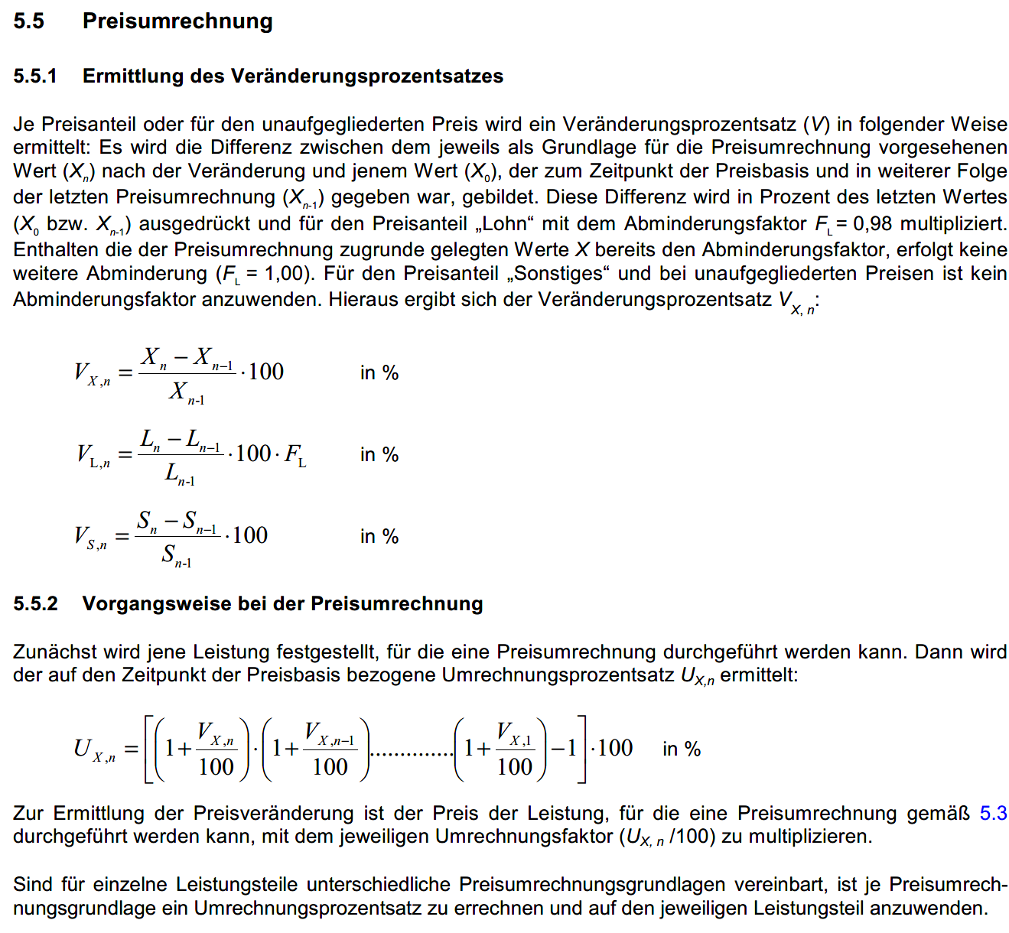
 | Nov-23 | 114 | 8.571% | 8.571%
 | Dec-23 | 115 | 9.524% | 9.524%
 | Jan-24 | 116 | 10.476% | 10.476% | 116 | 10.476%
 | Feb-24 | 120 | 14.286% |  | 3.448%
 | Mar-24 | 122 | 16.190% |  | 5.172%
 | Apr-24 | 124 | 18.095% |  | 6.897%
 | May-24 | 125 | 19.048% |  | 7.759%
 | Jun-24 | 126 | 20.000% |  | 8.621%
 | Jul-24 | 130 | 23.810% |  | 12.069%
 | Aug-24 | 131 | 24.762% |  | 12.931%
 | Sep-24 | 131 | 24.762% |  | 12.931%
 | Oct-24 | 132 | 25.714% |  | 13.793%
 | Nov-24 | 134 | 27.619% |  | 15.517%
 | Dec-24 | 135 | 28.571% |  | 16.379%
 | Jan-25 | 136 | 29.524% |  | 17.241% | 17.241%
 |  |  |  |  | SUMME | 27.718%

Ermittlung der Gesamtveränderung

Beispiel | 29.524%

Auf die Basis kommt es an!

Verkaufszahlen von Produkten

 | 2023 | 2024 | Veränderung
Marke 1 | 10000 | 10500 | 5.00%
Marke 2 | 8000 | 7700 | -3.75%
Marke 3 | 1 | 3 | 200.00%
 |  | Durchschnitt | 67.08%
SUMME | 18001 | 18203 | 1.12%

Durchschnittliche Verkaufspreise von Wohnungen

 | 2023 | 2024 | Veränderung
Ort 1 | 180000 | 185000 | 2.78%
Ort 2 | 350000 | 370000 | 5.71%
Ort 3 | 50000 | 150000 | 200.00%

Basis Gesamtzuschlag

Basis bei der Ermittlung von Zuschlägen im Rahmen der Kostenrechnung

Die Frage an die KoRe darf zB nicht lauten: Wie hoch ist der durchschnittliche Zuschlag für allgemeine Personalgemeinkosten?

1. Was ist die Basis?
Siehe K3-Blatt, und danach die Frage exakt stellen.

